关系图
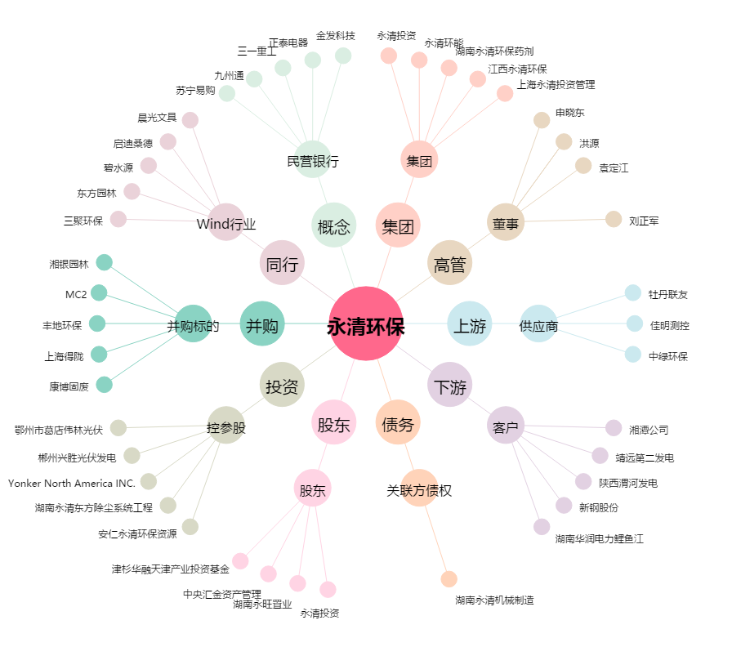
永清环保[300187.SZ] - 关系概览图

